table tent
Рекламная кампания: table tent
Мин. стоимость контракта 280 000 тыс.
Серым цветом выделены сдвоенные составы
Номер поезда | Пункт назначения поезда | Дни следования | Период размещения, мес. | количество столов |  | Кол-во пассажиров в месяц | Цена за 1 table tent, в месяц (без НДС) | Итого руб. (без учета НДС)
 |  |  |  | Турист | Бизнес
Москва
702 "Сапсан" (время отправления 6 ч. 45 мин.) | Нижний Новгород | ежедневно | 1 | 27 | 4 | 16,140 | 1,400.00 | 43,400.00
704 "Сапсан" (время отправления 19 ч. 30 мин.) | Нижний Новгород | ежедневно | 1 | 27 | 4 | 16,140 | 1,400.00 | 43,400.00
752 "Сапсан" (время отправления 6 ч. 40 мин.) | Санкт-Петербург | ежедневно | 1 | 27 | 4 | 16,140 | 1,400.00 | 43,400.00
754 "Сапсан" (время отправления 6 ч. 50мин.) | Санкт-Петербург | ежедневно | 1 | 27 | 4 | 16,140 | 1,400.00 | 43,400.00
756 "Сапсан" (время отправления 07 ч. 00 мин.) | Санкт-Петербург | ежедневно | 1 | 27 | 4 | 16,140 | 1,400.00 | 43,400.00
764 "Сапсан" (время отправления 13 ч. 30 мин.) | Санкт-Петербург | ежедневно | 1 | 27 | 4 | 16,140 | 1,400.00 | 43,400.00
766 "Сапсан" (время отправления 13 ч. 40 мин.) | Санкт-Петербург | ежедневно | 1 | 54 | 8 | 16,140 | 1,400.00 | 86,800.00
772 "Сапсан" (время отправления 19ч. 30 мин.) | Санкт-Петербург | ежедневно | 1 | 27 | 4 | 16,140 | 1,400.00 | 43,400.00
776 "Сапсан" (время отправления 19 ч. 50 мин.) | Санкт-Петербург | ежедневно | 1 | 54 | 8 | 16,140 | 1,400.00 | 86,800.00
Нижний Новгород
701 "Сапсан" (время отправления 18 ч. 45 мин.) | Москва | ежедневно | 1 | 27 | 4 | 16,140 | 1,400.00 | 43,400.00
703 "Сапсан" (время отправления 14 ч. 45 мин.) | Москва | ежедневно | 1 | 27 | 4 | 16,140 | 1,400.00 | 43,400.00
Санкт-Петербург
751 "Сапсан" (время отправления 06 ч. 40 мин.) | Москва | ежедневно | 1 | 27 | 4 | 16,140 | 1,400.00 | 43,400.00
753 "Сапсан" (время отправления 06 ч. 50 мин.) | Москва | ежедневно кроме субботы и воскресенья | 1 | 27 | 4 | 16,140 | 1,400.00 | 43,400.00
755 "Сапсан" (время отправления 07 ч. 00 мин.) | Москва | ежедневно | 1 | 54 | 8 | 16,140 | 1,401.00 | 86,862.00
763 "Сапсан" (время отправления 13 ч. 30 мин.) | Москва | ежедневно | 1 | 27 | 4 | 16,140 | 1,400.00 | 43,400.00
765 "Сапсан" (время отправления 13 ч. 40 мин.) | Москва | ежедневно | 1 | 54 | 8 | 16,140 | 1,401.00 | 86,862.00
767 "Сапсан" (время отправления 10 ч. 00 мин.) | Москва | ежедневно | 1 | 27 | 4 | 16,140 | 1,402.00 | 43,462.00
773 "Сапсан" (время отправления 19 ч. 40 мин.) | Москва | по воскресньям | 1 | 27 | 4 | 16,140 | 1,401.00 | 43,431.00
775 "Сапсан" (время отправления 19 ч. 50мин.) | Москва | ежедневно | 1 | 27 | 4 | 16,140 | 1,400.00 | 43,400.00
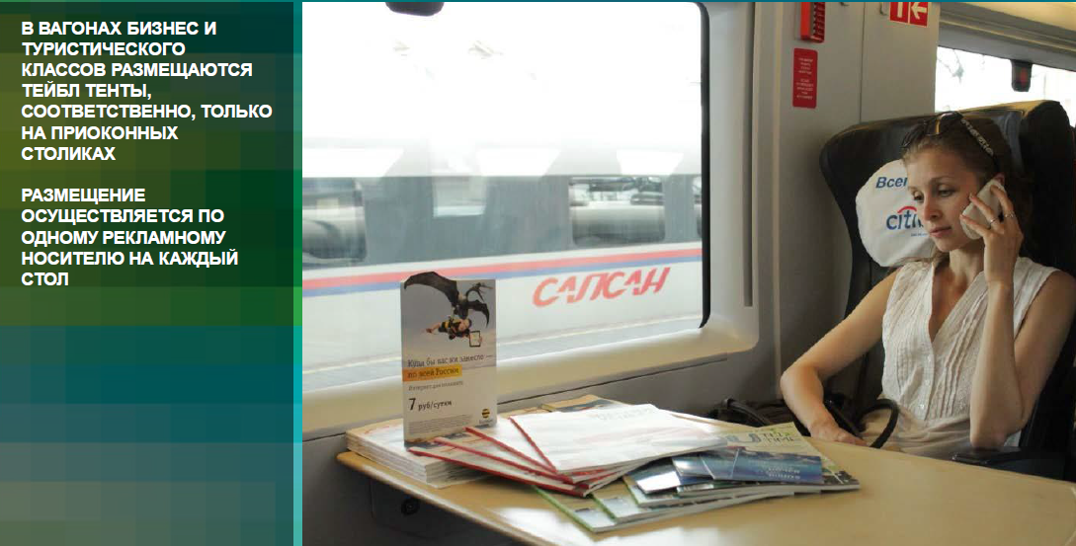
Механика проведения:
Размещение осуществляется только на приоконных столах в обоих пассажирских классах вагонов.
На каждый приоконный стол устанавливается один тейбл-тент.
Срок согласования - до 10 дней.
Механика проведения:
Размещение осуществляется только на приоконных столах в обоих пассажирских классах вагонов.
На каждый приоконный стол устанавливается один тейбл-тент.
Срок согласования - до 3 дней.

 |  |  | Мин. размещение: 280 000 руб.
 |  | Стоимость изготовления тиража рассчитывается отдельно

